Sheet1
信息采集表
序号 | 项目 | 填写内容
1 | 姓名
2 | 证件类型
3 | 证件号码
4 | 国籍/户籍
5 | 出生日期
6 | 手机号码
7 | 学历&学位
8 | 所学专业
9 | 政治面貌
10 | 职称
11 | 引进前人才资质 （参照下方注意事项①）
12 | 入职时间（格式：年月日）
13 | 上一工作地
14 | 上一工作单位及岗位 （格式：名称（职位））
15 | 劳动合同期限
16 | 现任职岗位
17 | 是否已全职到岗
18 | 是否在苏缴纳个税
19 | 是否在苏缴纳社保
20 | 申请补贴类型 （详见下方注意事项②、③）
21 | 若选择“安家补贴”方式，需填写支付安家补贴时间 格式：XX年XX月

注意事项：
①引进前人才资质 | 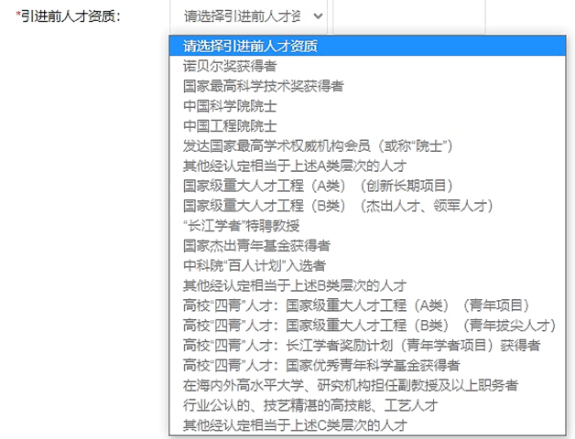
②若选择年薪补贴，请填写附件3，首次申请须提供被引进人才自引进当月至2021年5月明细，非首次申请须接续提供上一申报年度已获评补贴月份至2021年5月明细）
③若选择安家补贴，无需填写附件3，请提供安家补贴凭证（可咨询财务处）。

